Спецификация
Номер | Обозначение | Миниатюры | Структура спецификации | Единичная величина | КОЛ. | Инвентарный номер | Описание | ИЗМ.
1 | Подшипник качения 25 мм ГОСТ 8338-75 | 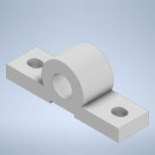 | Обычная | шт. | 2
2 | 17701729.303788.008 | 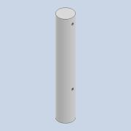 | Обычная | шт. | 1
3 | 17701729.304517.015 | 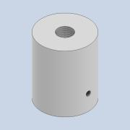 | Обычная | шт. | 1
4 | 17701729.301318.007 | 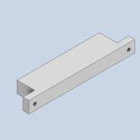 | Обычная | шт. | 2
5 | 17701729.303661.004 | 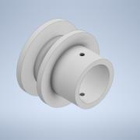 | Обычная | шт. | 1
6 | Болт М15х1,5 | 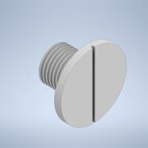 | Обычная | шт. | 1
7 | ЭУР | 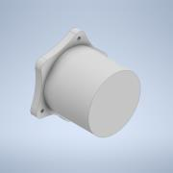 | Обычная | шт. | 1
8 | 17701729.303511.017 | 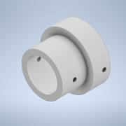 | Обычная | шт. | 1
9 | 17701729.301318.016 | 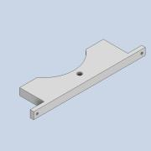 | Обычная | шт. | 2

